상품제안서
송월타올 시그니처 핸들패키지 선물세트 NO.1 | 상품코드: S46741

 |  |  |  |  |  |  | 02-713-8555 | www.synergygift.co.kr
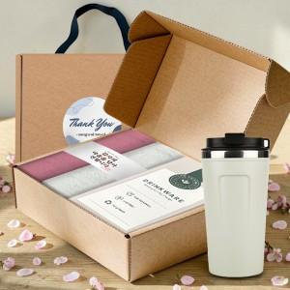

【상세/제작정보】 | <p><span style="font-size: 14pt;">※ 자수인쇄 글자 20자 기준(난이도, 크기, 글자수에 따라 비용 추가 변동 됩니다)</span></p><p><span style="font-size: 14pt;">※ 자수비용 2p 기준입니다.</span></p>

【인쇄/포장옵션】 | [타올] 실크, [타올] 자수, [텀블러인쇄] 실크, [텀블러인쇄] 레이저, [텀블러인쇄] DTF칼라인쇄 / 포장불가능

【공급단가】 | 수량 | 30~ | 100~ | 300~ | 1,000~ | 3,000~
*VAT별도 | 단가 | 14,100원 | 13,340원 | 12,690원 | 12,360원 | 12,150원

【상품 URL】 | https://www.synergygift.co.kr:443/src/goods_detail.php?gdno=46741

